Задание 4
Задание 4 (не обязательное). Найдите на сайтах (произвольных) два дефекта, связанных с нефункциональным тестированием.

№ | Дефект, найденый при... | Описание сути дефекта | Место для скриншота
1 | ...тестировании пользовательского интерфейса (GUI-тестирование). | Адрес страницы: https://delivery.metro-cc.ru/metro/ryba-morieprodukty/ryba/b/rok Отсутствует нижняя граница рекламных блоков в "карусели" товаров. Проблема проявляется на Firefox version 83.0 (64-bit). При использовании Google Crome Version 86.0.4240.193 (Official Build) (64-bit) такой проблемы нет. ОС - Windows 7 Ultimate | 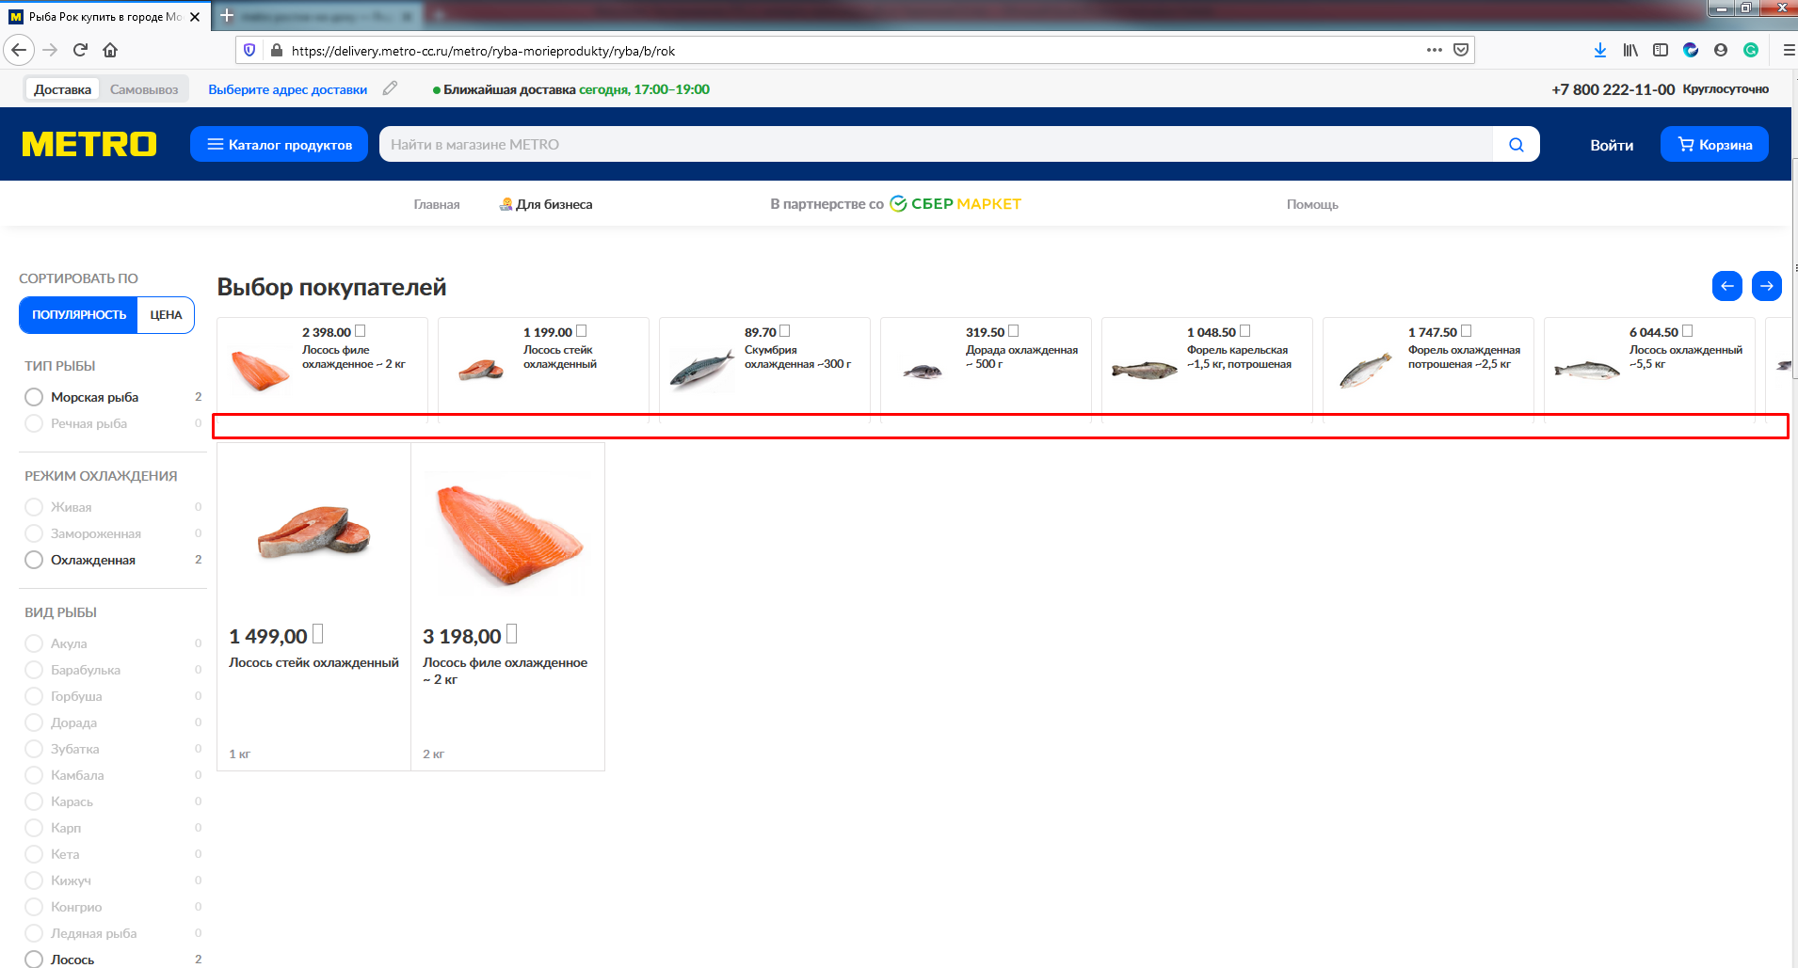
2 | ...тестировании удобства использования приложения (нефункциональное тестирование). | Адрес страницы: https://delivery.metro-cc.ru/metro/dieshievlie-chiem-na-polkie-23?sid=1 При прокрутке "Карусели" при помощи зажатия ЛКМ и движения мышки вбок прокручивание происходит с задержкой около полутора секунд. Данная проблема может ввести в заблуждение пользователя, что эта функция не реализована и сама прокрутка была выполнена автоматически. Такой проблемы не наблюдается при использовании кнопок с изображением стрелки влево или вправо. Проблема воспроизводится на на Firefox version 83.0 (64-bit) и Google Crome Version 86.0.4240.193 (Official Build) (64-bit). ОС - Windows 7 Ultimate" | 